เครื่องชาร์จแบต
ผู้ตรวจสอบ
ผจก.แผนก
......./......./.......
......./......./.......
ผู้ตรวจสอบ
ผจก.แผนก
......./......./.......
......./......./.......
1/2
บริษัท โตโยต้านนทบุรี ผู้จำหน่ายโตโยต้า จำกัด
ฝ่าย ………………………. แผนก ……………………….
ตารางบันทึกการตรวจสอบและบำรุงรักษา เครื่องชาร์จแบตเตอรี่ ประจำปี................... สาขา....................................

 | ตรวจสอบประจำ |  | สัปดาห์ |  | เดือน |  |  | ผู้รับผิดชอบ ......................................................

ลำดับ | รายละเอียดการบำรุงรักษา | เดือน |  |  |  |  |  |  |  |  |  |  |  |  |  |  | หมายเหตุ
 |  | ม.ค. |  | ก.พ. |  | มี.ค. | เม.ย. |  | พ.ค. | มิ.ย. | ก.ค. | ส.ค. | ก.ย. | ต.ค. | พ.ย. | ธ.ค.
1 | ตรวจสอบระบบไฟฟ้า/อุปกรณ์ไฟฟ้า
2 | ตรวจเช็คสวิทช์เปิด-ปิด/เบรคเกอร์
3 | ตรวจสอบสายชาร์จ และ อุปกรณ์หนีบแบตเตอรี่
4 | ตรวจสอบการแสดงผลที่แอมป์มิเตอร์
5 | ตรวจสอบไฟแสดงสถานะ
6 | ตรวจเช็คการทำงานของเครื่อง โดยนำสายคีบแบต
 | คีบที่ขั้วแบตเตอรี่ ที่ขั้ว+และ- จากนั้นเปิดเครื่อง
 | แล้วเปิดฝาปิดช่องเติมน้ำกลั่นออกสังเกต
 | การเดือดของน้ำกลั่น
7 | ตรวจสอบความสะอาด
ผู้บันทึก
ผู้ตรวจสอบ (ระดับหัวหน้างาน)
วันที่ตรวจสอบ
วันที่ | ข้อบกพร่อง |  |  |  |  | การแก้ไข |  |  |  |  |  |  |  | กำหนดเสร็จ |  |  | ผู้รับผิดชอบ
ตรวจ



หมายเหตุ : ตรวจเช็คปกติ ผิดปกติ
เอกสารฉบับที่ / วันที่ออกเอกสาร / วันที่มีผลบังคับใช้ : 1 / 20/03/2560 / 01/04/2560 |  |  |  |  |  |  |  |  |  |  |  |  |  |  |  |  | EF-G/S-200

ภาพประกอบ
 |  | บริษัท โตโยต้านนทบุรี ผู้จำหน่ายโตโยต้า จำกัด |  | 2/2

 | รายละเอียดการตรวจเช็คและบำรุงรักษา เครื่องชาร์จแบตเตอร์รี่

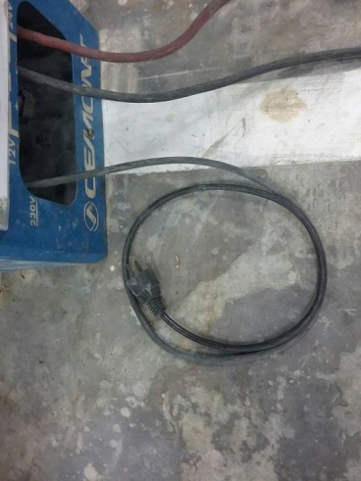
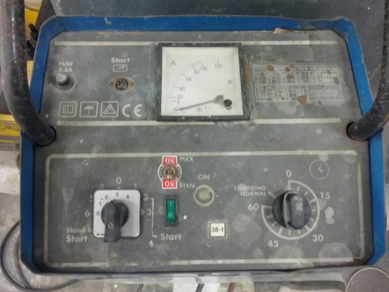
ประจำสัปดาห์
1.ตรวจสอบระบบไฟฟ้า/อุปกรณ์ไฟฟ้า | 4.ตรวจสอบการแสดงผลที่แอมป์มิเตอร์ |  | 7.ตรวจเช็คความสะอาด
 |  |  | ทำความสะอาดตัวเครื่องหลังจากใช้งานทุกครั้ง
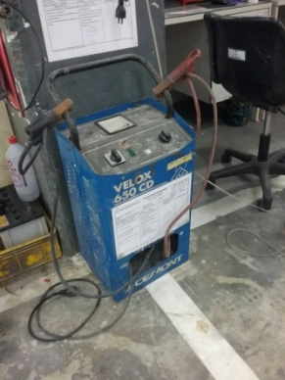

2.ตรวจเช็คสวิทช์เปิด-ปิด/เบรคเกอร์ | 5.ตรวจสอบไฟแสดงสถานะ
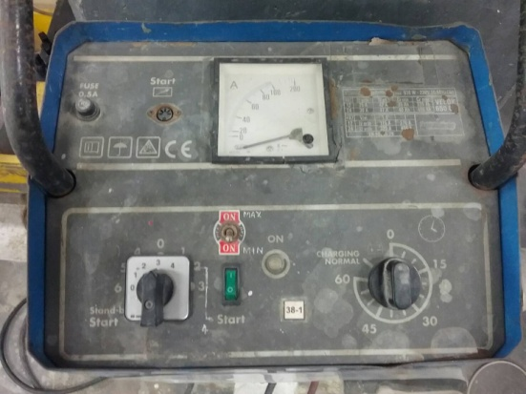

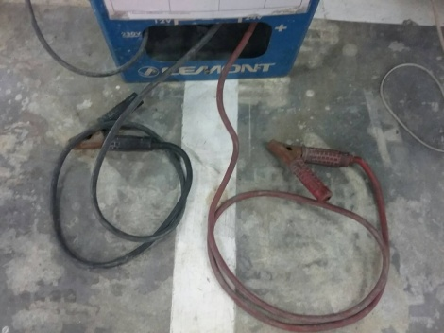
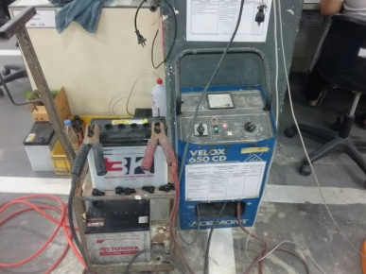
3.สายชาร์จ และ อุปกรณ์หนีบแบตเตอรี่ | 6.ตรวจเช็คการทำงานของเครื่อง
 | นำสายคีบแบตคีบที่ขั้วแบตเตอรี่ ที่ขั้ว+และ- จากนั้นเปิดเครื่อง
 | แล้วเปิดฝาปิดช่องเติมน้ำกลั่นออกสังเกตการเดือดของน้ำกลั่น

เอกสารฉบับที่ / วันที่ออกเอกสาร / วันที่มีผลบังคับใช้ : 1 / 20/03/2560 / 01/04/2560 |  |  |  | EF-G/S-200 | EF-OFF-79

